2021_07_data
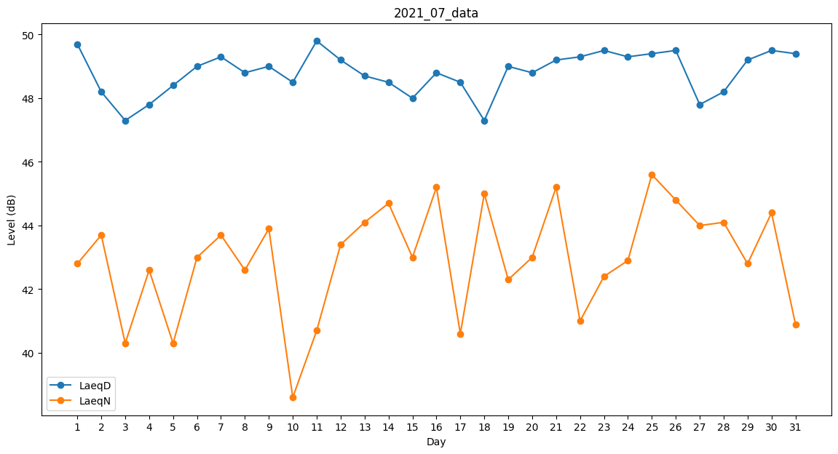
Day | LaeqD | LaeqN
1 | 49.7 | 42.8
2 | 48.2 | 43.7
3 | 47.3 | 40.3
4 | 47.8 | 42.6
5 | 48.4 | 40.3
6 | 49 | 43
7 | 49.3 | 43.7
8 | 48.8 | 42.6
9 | 49 | 43.9
10 | 48.5 | 38.6
11 | 49.8 | 40.7
12 | 49.2 | 43.4
13 | 48.7 | 44.1
14 | 48.5 | 44.7
15 | 48 | 43
16 | 48.8 | 45.2
17 | 48.5 | 40.6
18 | 47.3 | 45
19 | 49 | 42.3
20 | 48.8 | 43
21 | 49.2 | 45.2
22 | 49.3 | 41
23 | 49.5 | 42.4
24 | 49.3 | 42.9
25 | 49.4 | 45.6
26 | 49.5 | 44.8
27 | 47.8 | 44
28 | 48.2 | 44.1
29 | 49.2 | 42.8
30 | 49.5 | 44.4
31 | 49.4 | 40.9

